Sheet1

电源储能电容值计算工具
电源电压（V） | 电路最小工作电压（V） | 电路最大工作电流（mA） | 电源响应时间（us/不知道时可设为100us） | 负载等效电阻（k） | 电容裕量（建议1.5倍） | 并联电容值（uF）
5 | 4.8 | 300 | 100 | 0.016666666667 | 1.5 | 220.47
 PS:电源的响应时间需要自行确认，如果不知道，可以直接设为100us。之后在实际调试时， 根据实际工作情况更换电容大小。

干货
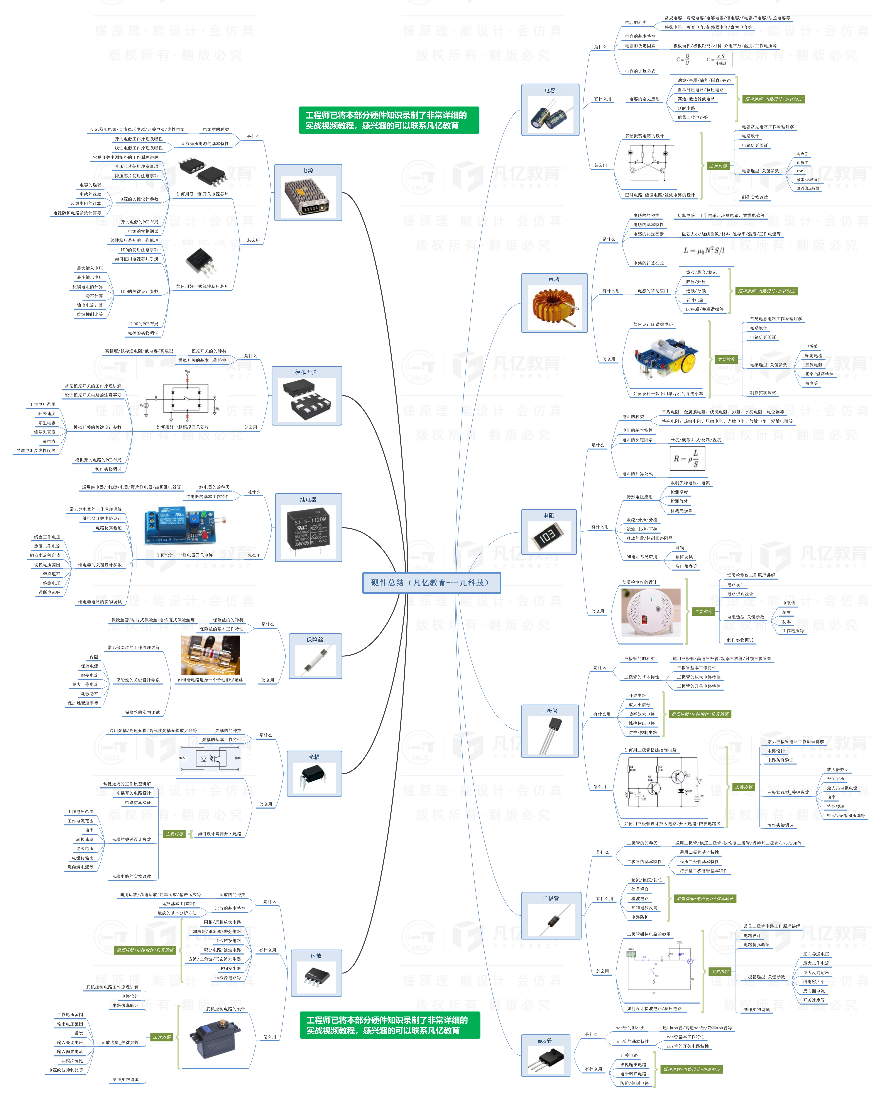


此文档由一π科技和凡亿教育鼎力打造，凡亿是国内领先的电子研发和技术培训提供商，是国家认定的高新技术企业。目前近110万电子会员，技术储备为社会持续输送7万余人高级工程师，服务了1万多中小型企业合作伙伴。 凡亿教育课程开设了硬件、PCB、仿真、电源、EMC、FPGA、电机、嵌入式、单片机、物联网、人工智能、天线射频等多门主流学科。目前，凡亿教育毕业学员九成实现涨薪，八成涨薪超20%，最高涨幅达200%，就业企业不乏航天通信、同步电子、视源股份，华为等明星企业。

联系助教 领取干货课程

